数据库的配置
//端口号配置
1.使用show global variables like 'port'; 命令查看端口号,
mysql> show global variables like 'port';
2.更改端口号
mysql端口号的修改
1、编辑/etc/my.cnf文件 [root@localhost ~]# vi /etc/my.cnf
2、添加port=2032;
3、重启mysql [root@localhost ~]# /etc/init.d/mysqld restart

用户和用户权限
(1)登录：mysql -u root -p
(2)查看现有用户(mysql8.0.1)
mysql> select host,user,authentication_string from mysql.user;
(3)新建用户
格式:create user "用户名"@"主机" identified by "密码";
1. mysql->create user 'test'@'localhost' identified by '123'; //为本地登录用户 2. mysql->create user 'test'@'192.168.7.22' identified by '123'; //为ip地址登录
3. mysql->create user 'test'@'%' identified by '123'; //为外网ip登录
(3.1)更改用户名
mysql> rename user 'jack'@'%' to 'jim'@'%';
(3.2)更改密码
1.用set password命令
mysql> SET PASSWORD FOR 'root'@'localhost' = PASSWORD('123456');
Query OK, 0 rows affected (0.00 sec)
2.用mysqladmin [root@rhel5 ~]# mysqladmin -uroot -p123456 password 1234abcd
备注： 格式：mysqladmin -u用户名 -p旧密码 password 新密码
(4)删除用户
格式：drop user '用户名'@'主机';
(5)授权
格式：grant privileges on databasename.tablename to 'username'@'host' IDENTIFIED BY 'PASSWORD';
1. GRANT命令说明： priveleges(权限列表),可以是all priveleges, 表示所有权限，也可以是select、update等权限，多个权限的名词,相互之间用逗号分开。
on用来指定权限针对哪些库和表。
*.* 中前面的*号用来指定数据库名，后面的*号用来指定表名。
to 表示将权限赋予某个用户, 如 jack@'localhost' 表示jack用户，@后面接限制的主机，可以是IP、IP段、域名以及%，%表示任何地方。注意：这里%有的版本不包括本地，
以前碰到过给某个用户设置了%允许任何地方登录，但是在本地登录不了，这个和版本有关系，遇到这个问题再加一个localhost的用户就可以了。
identified by指定用户的登录密码,该项可以省略。
WITH GRANT OPTION 这个选项表示该用户可以将自己拥有的权限授权给别人。注意：经常有人在创建操作用户的时候不指定WITH GRANT OPTION选项导致后来该用户不能
使用GRANT命令创建用户或者给其它用户授权。
备注：可以使用GRANT重复给用户添加权限，权限叠加，比如你先给用户添加一个select权限，然后又给用户添加一个insert权限，那么该用户就同时拥有了select和insert权限。
2.授权原则说明：
权限控制主要是出于安全因素，因此需要遵循一下几个经验原则：
a、只授予能满足需要的最小权限，防止用户干坏事。比如用户只是需要查询，那就只给select权限就可以了，不要给用户赋予update、insert或者delete权限。
b、创建用户的时候限制用户的登录主机，一般是限制成指定IP或者内网IP段。
c、初始化数据库的时候删除没有密码的用户。安装完数据库的时候会自动创建一些用户，这些用户默认没有密码。
d、为每个用户设置满足密码复杂度的密码。
e、定期清理不需要的用户。回收权限或者删除用户。
grant all privileges on 'database'* to ''user1'@'%' ; /*授予用户通过外网IP对于该数据库的全部权限*/
grant all privileges on 'database'.* to ''user1'@'localhost'; /*授予用户在本地服务器对该数据库的全部权限*/
grant select on database.* to 'user1'@'localhost'; /*给予查询权限*/
grant insert on database.* to 'user1'@'localhost'; /*添加插入权限*/
grant delete on database.* to 'user1'@'localhost'; /*添加删除权限*/
grant update on database.* to 'user1'@'localhost';/*添加更新权限*/
flush privileges; /*刷新权限*/
(6)查看权限
show grants;
show grants for 'jack'@'%';
show grants for pi@localhost;//查看某个用户的权限：
(7)删除权限
revoke privileges on databasename.tablename from 'username'@'host';
revoke delete on database.* from 'jack'@'localhost';
(10)pycharm中python3.6+pymysql+mysql8.0.1连接报错
pymysql.err.OperationalError: (1045, u"Access denied for user 'root'@'localhost' (using password: No)")
解决方法：
在cmd命令行连接mysql, 通过mysql -u root -p dong1990
然后输入ALTER USER 'root'@'localhost' IDENTIFIED WITH mysql_native_password BY 'dong1990';

数据库的操作
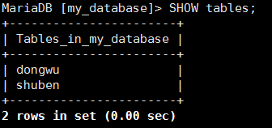
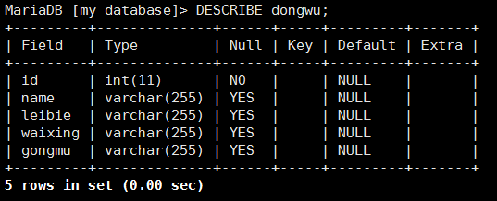
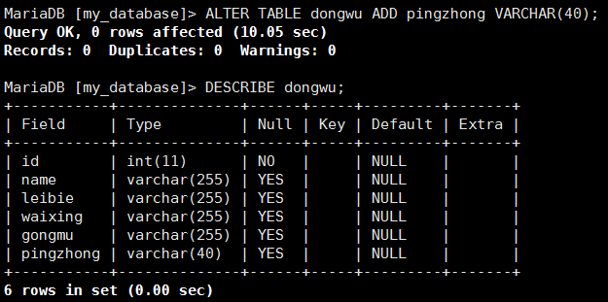
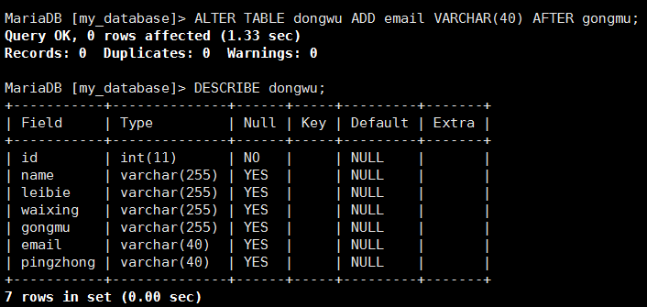
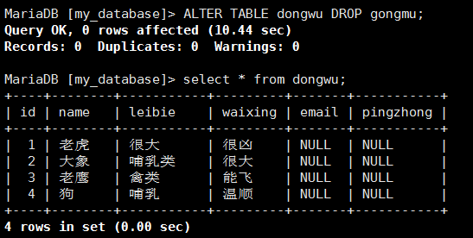
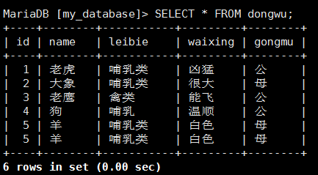
A.如何访问MySQL shell
mysql -u root -p
在输入根MySQL密码进入提示符后，您将能够开始构建您的MySQL数据库。
有两点要记住：
所有MySQL命令以分号结尾; 如果短语没有以分号结尾，则命令不会执行。
此外，尽管不是必需的，但是MySQL命令通常用大写写，数据库，表，用户名或文本都是小写的，以使它们更容易区分。 但是，MySQL命令行不区分大小写。
2.检查可用的数据库：
SHOW DATABASES;
3.创建数据库
CREATE DATABASE 数据库名;
4.删除MySQL数据库
DROP DATABASE 数据库名;
B.进入数据库创建数据表
1.选择数据库
USE my_database;
2.查看数据库包含的数据表
SHOW tables;
3.创建一个新的MySQL表并指定列的内容：
CREATE TABLE dongwu (
'id' INT NOT NULL PRIMARY KEY AUTO_INCREMENT, 'name' VARCHAR(20), 'food' VARCHAR(30), 'confirmed' CHAR(1), signup_date DATE);
这个命令完成了一些事情：
在数据库my_database中创建了一个名为dongwu的表。(表和数据库名称区分大小写)
我们在表id，名称，食品，确认和注册日期中设置了5列。
“id”列具有自动为每行编号的命令（INT NOT NULL PRIMARY KEY AUTO_INCREMENT）。
“名称”列已被VARCHAR命令限制为不超过20个字符。
“食物”栏指定每个人将带来的食物。 VARCHAR将文本限制为30个字符以下。
“确认”列记录该人是否已用一个字母Y或N回复。
“日期”列将显示他们注册活动的时间。 MySQL要求日期写为yyyy-mm-dd
4.查看数据表中列的状态
DESCRIBE dongwu;
5.添加单个列
ALTER TABLE dongwu ADD pingzhong VARCHAR(40); //添加到末尾
ALTER TABLE dongwu ADD email VARCHAR(40) AFTER gongmu; //添加到指定列的后面
6.删除列
ALTER TABLE dongwu DROP gongmu; //删除指定列以及整列的内容都会被删掉
5.创建行的内容(增)
INSERT INTO dongwu(`id`,`name`,`leibie`,`waixing`,`gongmu`) VALUES('5',"羊","哺乳类","白色","母"); //注意key使用`分割，value使用根据数据类型使用'' ""分割
6.查询数据表(查)
SELECT * FROM dongwu;
7.更新表中的信息(改)
UPDATE `dongwu` SET `leibie` = "很大" ,waixing="很凶", gongmu="公的" WHERE `dongwu`.`name` ='老虎';
8.删除表中的信息(删)
DELETE FROM dongwu WHERE name="羊";

